入力シート
令和２年度 |  | 超高層ＺＥＨ－Ｍ実証事業 |  | 交付申請書情報入力シート
※各種書類は不備の無いよう、申請者自身でよく確認し、提出すること。
書類の不備、不足、誤りがあり、審査の継続が困難であるとSIIが判断した際は、申請書類の不受理や不採択になる場合があるので注意すること。
██ オレンジのセルに入力を行ってください。 |  |  |  |  | 単年度事業 | 1
（一部のシートは、白色のセルへの入力もあるので確認すること） |  |  |  |  | 2年度事業（1年目） | 2
 |  |  |  |  | 3年度事業（1年目） | 3
本シートに入力すると、各種申請様式に自動転記されます。 |  |  |  |  | 4年度事業（1年目） | 4
本シートに無い情報は、各種申請様式に直接入力してください。 |  |  |  |  | 5年度事業（1年目） | 5
 | １．基本情報 |  |  |  |  |  | 入力方法
○ | 基礎情報 | 補助事業の名称 |  | (例) ○○○○マンション |  | 超高層ＺＥＨ－Ｍ実証事業 | マンション名など補助事業を特定できる名称であること ※個人申請の場合、個人名を補助事業の名称につけないこと ※25文字程度に収めること ※半角記号は使用しないこと（/、’、＃、[など）
分譲
賃貸
 |  | 住棟の種別 |  |  |  | 1 | 該当する種別を選択する
 |  | 事業期間区分 |  | (例) 2年度事業（1年目） |  | ←プルダウンより選択 | 該当する区分を選択する
 |  | 交付申請日 |  | (例) 2020年 7 月 1 日 |  | ←yyyy/m/dで入力 | 交付申請書を提出する日（2020年7月1日~7月28日の間）
 |  | 1 | 事業着手予定日 | (例) 2020年 9 月 19日 |  | ←yyyy/m/dで入力 | 交付決定予定日以降の日付（西暦で入力すること）（交付決定予定日は公募要領Ｐ14参照）
 |  | ○ | 当該年度事業完了予定日 | (例) 2021年 2 月 12日 |  | ←yyyy/m/dで入力 | 事業完了の期日は公募要領Ｐ14，20参照
 |  | 完了実績報告書 提出予定日 |  | (例) 2021年 2 月 19日 |  | ←yyyy/m/dで入力 | 事業完了日より30日以内または 単年度事業：1/29 複数年度事業：2/19 いずれか早い日付以前
 |  | 2 | 事業着手予定日 | (例) yyyy年 m月 d日 |  | ←yyyy/m/dで入力
 |  |  | 2年度目事業完了予定日 | (例) yyyy年 m月 d日 |  | ←yyyy/m/dで入力 | 事業完了の期日は公募要領Ｐ14，20参照
 |  | 3 | 事業着手予定日 | (例) yyyy年 m月 d日 |  | ←yyyy/m/dで入力 | 西暦で入力すること
 |  |  | 3年度目事業完了予定日 | (例) yyyy年 m月 d日 |  | ←yyyy/m/dで入力 | 事業完了の期日は公募要領Ｐ14，20参照
 |  | 4 | 事業着手予定日 | (例) yyyy年 m月 d日 |  | ←yyyy/m/dで入力 | 西暦で入力すること
 |  |  | 4年度目事業完了予定日 | (例) yyyy年 m月 d日 |  | ←yyyy/m/dで入力 | 事業完了の期日は公募要領Ｐ14，20参照
 |  | 5 | 事業着手予定日 | (例) yyyy年 m月 d日 |  | ←yyyy/m/dで入力 | 西暦で入力すること
 |  |  | 5年度目事業完了予定日 | (例) yyyy年 m月 d日 |  | ←yyyy/m/dで入力 | 事業完了の期日は公募要領Ｐ14，20参照
 |  | 最終事業年度の事業完了予定日 |  | (例) yyyy年 m月 d日 |  | ←自動反映 | 事業期間に合わせて自動反映します。
 |  | 引渡し開始予定日（分譲のみ） |  | (例) yyyy年 m月 d日 |  | ←yyyy/m/dで入力 | 事業主から購入者への引き渡し開始予定日を入力（分譲のみ入力）（事業完了から2か月以上空ける）

法人申請
個人申請
 | ２．申請者情報 |  |  |  |  |  | 入力方法
 | 申請者１ | 申請者情報 |  |  |  |  | 該当する申請区分を選択
 |  | 申請者名（ふりがな） |  | (例) まるまるまるかぶしきがいしゃ |  |  | ひらがなで入力
 |  | 申請者名（法人名、氏名） |  | (例) 〇〇〇株式会社 |  |  | 申請者名（法人名または氏名）を入力
 |  | 代表者 | 役職名 | (例) 代表取締役 |  |  | 法人申請の場合、商業登記簿の記載と整合をとること（個人申請者は入力不要）
 |  |  | 氏名（ふりがな） | (例) かんきょう たろう |  |  | ひらがなで入力
 |  |  | 氏名 | (例) 環境 太郎 |  |  | 法人申請の場合、商業登記簿の記載と整合をとること（個人申請者は入力不要）
 |  | 生年月日 |  | (例) 昭和 50 年 1 月 1 日 |  |  | 申請者が法人の場合入力不要
 |  | 所在地 | 郵便番号 | (例) 104-0000 |  |  | 7桁半角数字を「-（ハイフン）」なしで入力
 |  |  | 住所 | (例) 東京都中央区○○町○○丁目○○番○○号 |  |  | 都道府県から入力
 |  |  | 電話番号 | (例) 03-0000-1111 |  |  | 個人申請者の場合、日中に必ず連絡のとれる電話番号を入力すること
 |  | メールアドレス（個人申請のみ） |  | (例) t-kankyo@zeh-m.com |  |  | 申請者が法人の場合入力不要（キャリアメール（携帯メール）は入力不可）
...

3.補助事業概要図
【A３カラー】で印刷してください。
◆補助対象設備を赤でマーキング。複数年度事業は、１年目：赤、２年目：青、３年目：緑、４年目：オレンジ、５年目：紫 に色分けする
３．補助事業概要図（イラスト、設備図等を用いて事業内容を表現する）
補助事業の名称 | (例) ○○○○マンション 超高層ＺＥＨ－Ｍ実証事業 | 補助事業者名 | (例) 〇〇〇株式会社 / (例) ◎株式会社 / (例) ◎株式会社 / (例) ◎株式会社

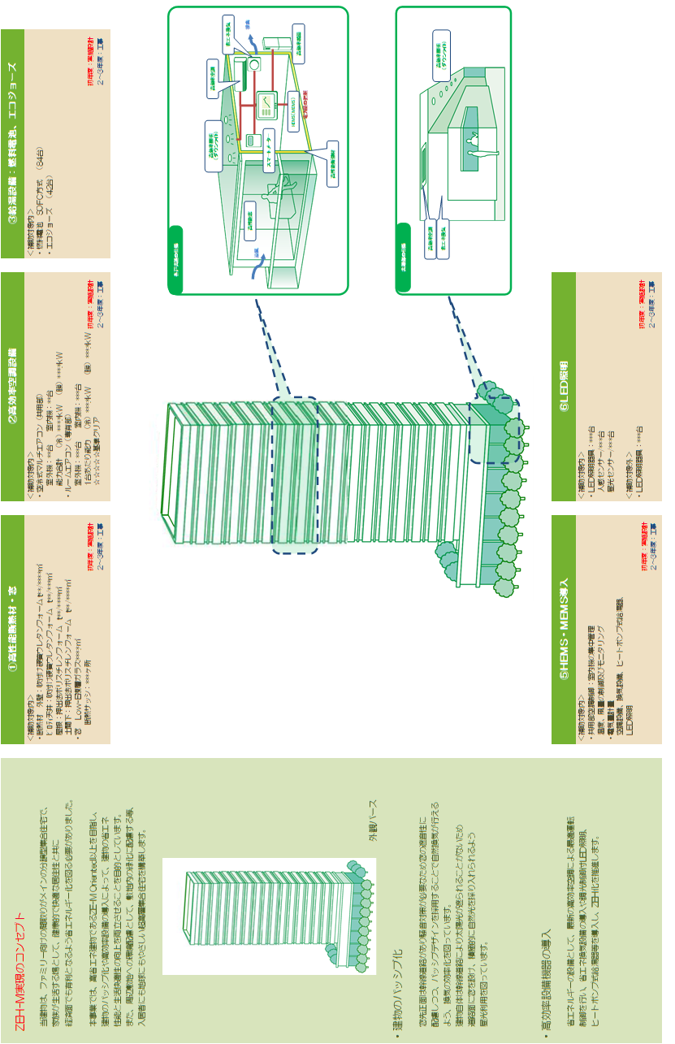

・レイアウトは自由ですが、下記事項は必ず作成すること。
【事業全体を示すシステム概念図】
事業全体の概要を示す概念図を作成すること。
【外観写真、または外観パース】
外観写真、または外観パースを添付すること。
※作成例は事例であり、補助対象の可否を示すものではないので注意すること。
※補助対象設備は赤でマーキングしてください。複数年度の場合は、
１年目：赤、２年目：青、３年目：緑、４年目：オレンジ、５年目：紫 でマーキングすること。

(注)
作成した図を貼り付けする際は、この図を削除すること

9-1.費用明細書（専有部）
...
 |  |  |  |  | 備 考
 | 補助対象経費 |  | 補助対象外経費
金 額 | 数量 | 金 額 | 数量 | 金 額
0 |  | 0 | 0 | 0
注） 小計・合計・集計欄の
数式に影響が出るため
行を追加する場合には、
項目の先頭や最後ではなく、
中程で行の追加をすること
0 |  | 0 | 0 | 0
0 |  | 0 | 0 | 0
0 |  | 0 | 0 | 0
0 |  | 0 | 0 | 0
0 |  | 0 | 0 | 0
0 |  | 0 | 0 | 0
0 |  | 0 | 0 | 0
0 |  | 0 | 0 | 0
0 |  | 0 | 0 | 0
0 |  | 0 |  | 0
0 |  | 0 | 0 | 0
0 |  | 0 | 0 | 0
0 |  | 0 | 0 | 0
0 |  | 0 | 0 | 0
0 |  | 0 | 0 | 0
0 |  | 0 | 0 | 0
0 |  | 0 | 0 | 0
0 |  | 0 | 0 | 0
0 |  | 0 | 0 | 0
...

9-2.費用明細書（共用部）
...
 |  |  |  |  | 備 考
 | 補助対象経費 |  | 補助対象外経費
金 額 | 数量 | 金 額 | 数量 | 金 額
0 |  | 0 | 0 | 0
注） 小計・合計・集計欄の
数式に影響が出るため
行を追加する場合には、
項目の先頭や最後ではなく、
中程で行の追加をすること
0 |  | 0 | 0 | 0
0 |  | 0 | 0 | 0
0 |  | 0 | 0 | 0

0 |  | 0 | 0 | 0
0 |  | 0 | 0 | 0
0 |  | 0 | 0 | 0
0 |  | 0 | 0 | 0
0 |  | 0 | 0 | 0
0 |  | 0 | 0 | 0
0 |  | 0 |  | 0
0 |  | 0 | 0 | 0
0 |  | 0 | 0 | 0
0 |  | 0 | 0 | 0
0 |  | 0 | 0 | 0
0 |  | 0 | 0 | 0
0 |  | 0 | 0 | 0
0 |  | 0 | 0 | 0
0 |  | 0 | 0 | 0
0 |  | 0 | 0 | 0
...

9-3.設計費費用明細書
...
 |  |  |  |  | 備 考
 | 補助対象経費 |  | 補助対象外経費
金 額 | 数量 | 金 額 | 数量 | 金 額
0 |  | 0 | 0 | 0
0 |  | 0 | 0 | 0
0 |  | 0 | 0 | 0
0 |  | 0 | 0 | 0
0 |  | 0 | 0 | 0
0 |  | 0 | 0 | 0
注） 小計・合計・集計欄の
数式に影響が出るため
行を追加する場合には、
項目の先頭や最後ではなく、
中程で行の追加をすること
0 |  | 0 | 0 | 0
0 |  | 0 | 0 | 0
0 |  | 0 | 0 | 0
0 |  | 0 | 0 | 0
0 |  | 0 | 0 | 0
0 |  | 0 | 0 | 0
0 |  | 0 | 0 | 0
0 |  | 0 | 0 | 0
0 |  | 0 | 0 | 0
0 |  | 0 | 0 | 0
0 |  | 0 | 0 | 0
0 |  | 0 | 0 | 0
0 |  | 0 | 0 | 0
0 |  | 0 |  | 0

11.事業実施工程
...
■複数年度事業の場合、すべての年度の予定しているスケジュールを明示すること。
■各年度の「補助事業開始予定日」「補助事業完了予定日」「完了実績報告予定日」を明示すること。
■「BELS評価書取得予定日」を明示すること。（採択初年度に取得必須）
■【分譲集合住宅の場合】購入予定者への引渡し開始予定日を明示すること。 設備工事（共有部） 外構工事 クリーニング 広告宣伝

記入例

